프로그램 사양서_Main
Navigation

 | 프로그램ID |  |  | 주소록목록 | 작성자 |  |  | 작성일
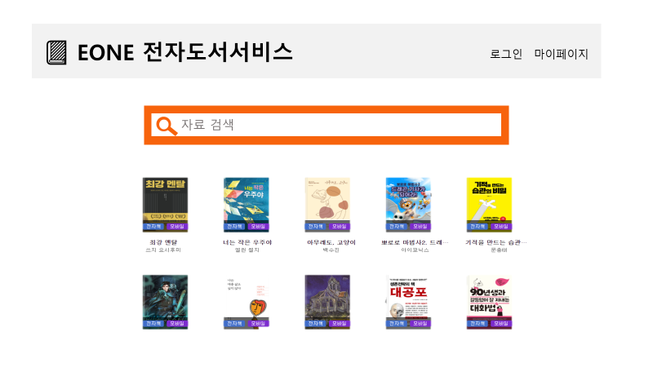

 | 권한
 | 화면 | 관리자, 사용자
 | 로그인 링크 | 관리자, 사용자
 | 로그아웃 | 관리자, 사용자
 | 자료검색 | 관리자, 사용자
 | 마이페이지 링크 | 관리자, 사용자

 | 입력항목정의 | 입력 데이터에 대한 제약사항 등 상세 정의
 | FindInput | 자료 검색어 |  |  | 필수여부 | N | 디폴트값 | NN
 |  |  |  |  | 필수여부 |  | 디폴트값
 |  |  |  |  | 필수여부 |  | 디폴트값
 |  |  |  |  | 필수여부 |  | 디폴트값

 | 이벤트정의 | 이벤트 설명 및 주요 처리 명세
 | 이벤트 번호 | 이벤트 정의 | 내 용 |  |  |  | 서비스프로그램 |  | 전달항목
 | 1 | 로그인버튼 | 로그인을 위하여 로그인 화면으로 넘어간다.
 | 2 | 마이페이지 | 마이페이지 선택시 이동
 | 3 | 도서목록조회 | 도서명, 저자를 입력하고 누르면 화면으로 넘어간다. |  |  |  |  |  | 도서명, 도서 데이터 목록
 | 4 | 타이틀 | 타이틀 클릭시 메인페이지로 이동

 | 출력항목정의 | 출력모습 구체적으로 기술
 |  |  |  |  |  |  | Format (숫자) | 정렬 | 화면계산여부 | 서식
 | 각 메뉴선택시 | 알맞은 페이지로 이동한다.
 | 도서이미지 | 도서이미지를 출력한다

 | 출력양식

BoardDao_java
► Program List
 | Program Specification

 | 프로그램ID | BoardDao |  | 프로그램명 | BoardDao
 | 구분 |  |  | 작성자 |  | 작성일
 | 개요

 | 업무처리흐름도
선처리

조회
작업구분
C
R
U
D

목록조회
doRetrieve()
C
R
U
D
관리
등록
doInsert()

C
R
U
D
단건조회
doSelectOne()
C
R
U
D

조회 Cnt 증가
doReadCnt()
C
R
U
D

작업구분
board

수정
doUpdate()
삭제
doDelete()
C
R
U
D
C
R
U
D

 | 프로세스 상세기술
 | 입력정보 | (1). 작업구분별 입력정보
 |  | IF 작업구분==1001 THEN /* 작업구분 : 조회 */
 |  | 결산년월, 회사코드, 입력구분, 실행여부, 점번호
 |  | ELSE IF 작업구분==1101 THEN /* 작업구분 : 점번호조회 */
 |  | 결산년월, 회사코드
 |  | ELSE IF 작업구분==1006 THEN /* 작업구분 : 개별화면업로드 */
 |  | 결산년월, 회사코드, 처리대상구분, 코드, 점번호, 디렉토리명, 원본파일명, 저장파일명
 |  | END IF /* 작업구분 */

 | 선처리

 | 로직설계 | doInsert():div 10(공지사항),20(자유게시판)
 |  |  | INSERT INTO BOARD (seq,title,contents,div,reg_id,mod_id)
 |  |  | VALUES (&seq,&title,&contents,'10','eclass','ecalss');
 |  | doSelectOne()
 |  |  | SELECT seq,title,contents,read_cnt,div,reg_id,reg_dt,mod_id,
 |  |  | TO_CHAR(mod_dt,'YYYY-MM-DD HH24:MI:SS') mod_dt
 |  |  | FROM board
 |  |  | WHERE seq=20;

 |  | doReadCnt()
 |  |  | Update board
 |  |  | SET read_cnt =NVL(read_cnt,0)+1
 |  |  | WHERE seq=20;

 |  | doUpdate() |  | Update board
 |  |  |  | SET title = :title
 |  |  |  | ,contents = :contents
 |  |  |  | , mod_id = :mod_id
 |  |  |  | ,mod_dt =sysdate
 |  |  |  | WHERE seq=20;

 |  |  |  | COMMIT;

 |  | doDelete() |  | DELETE board
 |  |  |  | WHERE seq=20;

 |  | doRetrieve() |  | SELECT a.seq
 |  |  |  | ,a.rnum
 |  |  |  | ,a.title
 |  |  |  | ,a.read_cnt
 |  |  |  | ,TO_CHAR(a.mod_dt,'YYYY-MM-DD HH24:MI:SS') MOD_DT
 |  |  |  | ,a.mod_id
 |  |  |  | ,B.cnt
 |  |  |  | FROM(
 |  |  |  | SELECT TT1.*
 |  |  |  | FROM(
 |  |  |  | SELECT rownum rnum,T1.*
 |  |  |  | FROM(
 |  |  |  | SELECT *
 |  |  |  | FROM board
 |  |  |  | --WHERE title like '제목1'||'%'
 |  |  |  | --WHERE contents like '내용1'||'%'
 |  |  |  | ORDER BY mod_dt DESC
 |  |  |  | )T1
 |  |  |  | )TT1
 |  |  |  | --WHERE rnum 1 BETWEEN AND 10
 |  |  |  | WHERE rnum BETWEEN :PAGE_SIZE*(:PAGE_NUM-1)+1 AND :PAGE_SIZE*(:PAGE_NUM-1)+:PAGE_SIZE
 |  |  |  | )A CROSS JOIN (
 |  |  |  | SELECT COUNT(*) CNT
 |  |  |  | FROM board
 |  |  |  | --WHERE title like '제목1'||'%'
 |  |  |  | --WHERE contents like '내용1'||'%'
 |  |  |  | )B;

 | 출력정보

 | 후처리

 | 예시

